Sheet1
长度和方向 向量的加法和乘法的意义 加法: movement 移动 scalars 标量
向量加法
向量数乘 scaling | 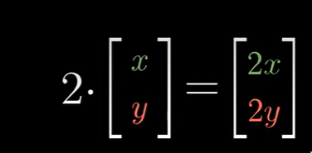

Sheet2
向量的线性组合 张成的空间和基 x方向的单位向量 i-hat / y方向的单位向量 j-hat : 称为基向量 可以随意选择两个向量作为基向量，但是条件是什么？ 缩放向量并相加 基向量的选择，会导致可取的线性组合结果不一样，基向量共线的话，那么结果只能是那一条直线 线性相关的Linearly dependent: 但有多个向量时，移除其中一个时 并不会对其线性组合产生影响。 向量空间的一组基是张成该空间的一组线性无关的向量集
向量的线性组合 | 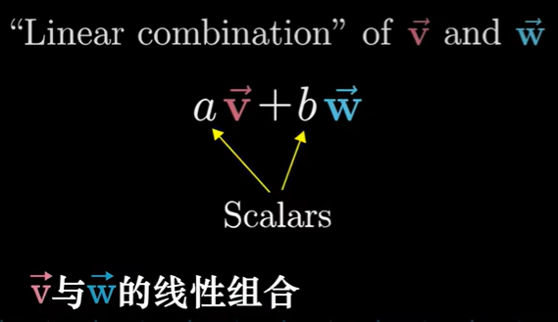
向量张成的空间 | 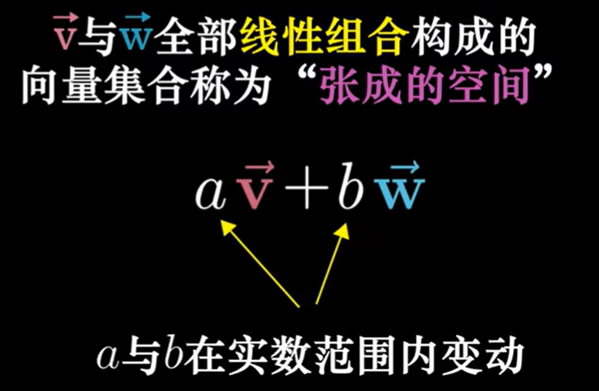

Sheet3
矩阵和线性变换 线性变换：直线仍然是直线，原点保持不变 网格线保持平行且等距分布 矩阵向量乘法 变换后的i-hat坐标和变换后的j-hat的坐标。 矩阵标识对空间的特定变换 | 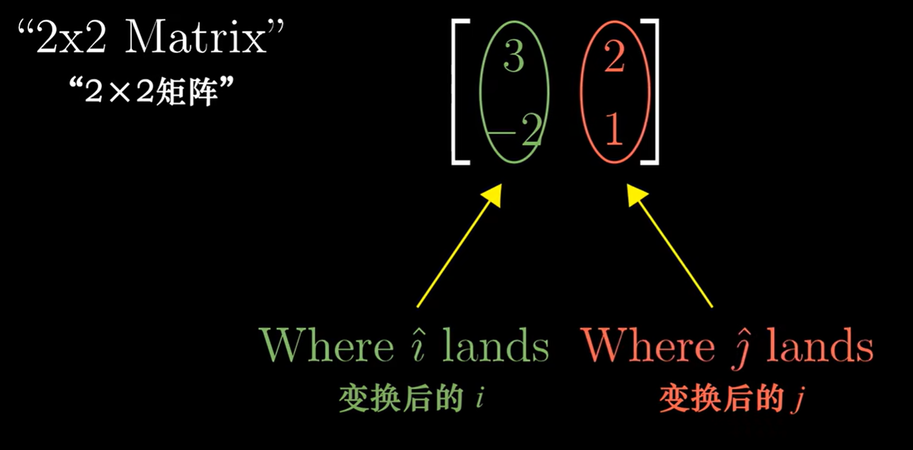

矩阵向量乘法 | 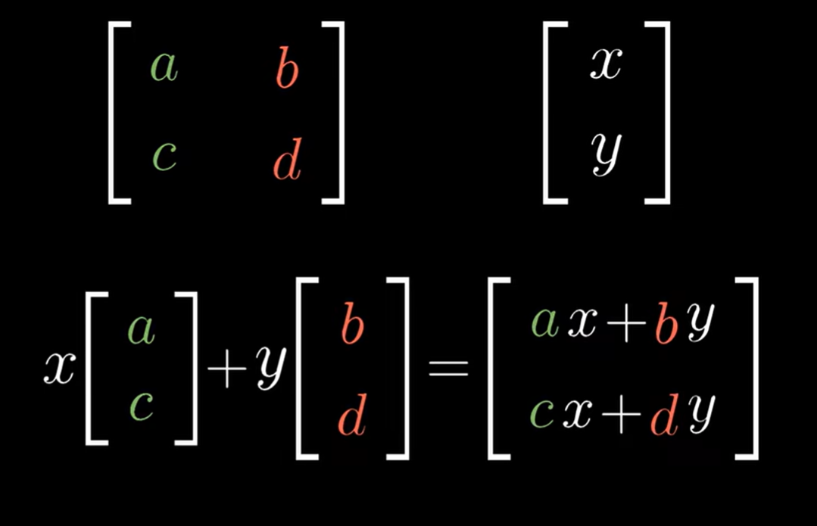

Sheet4
矩阵乘法和线性变换复合 两个矩阵相乘的作用 相当于两个矩阵分别作用 | 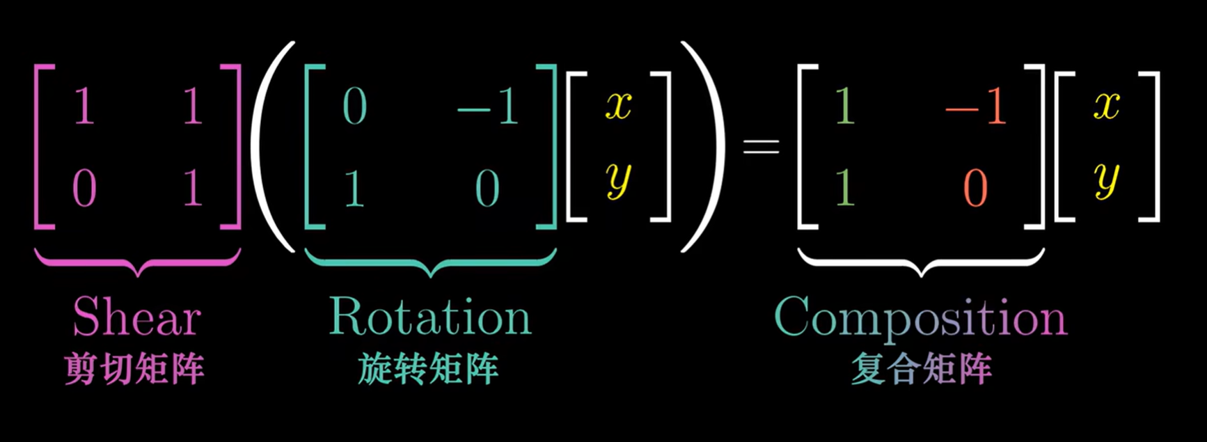

两个矩阵相乘，乘积顺序会有影响 | 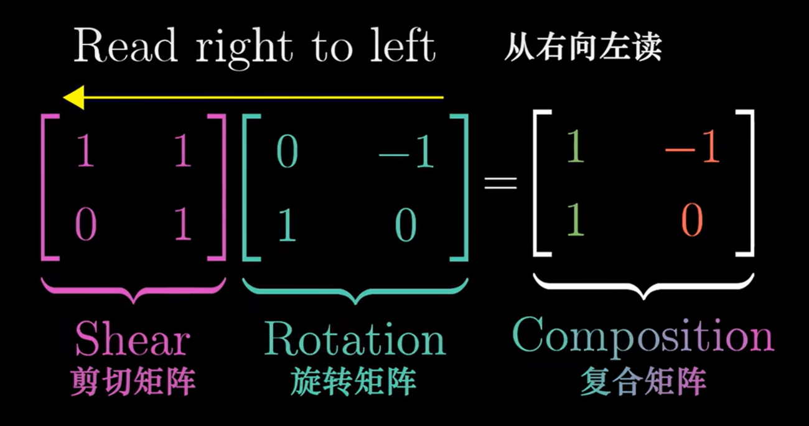

Sheet5
行列式 线性变化对空间的挤压或者拉伸的倍数？ The determinant of a transformation 线性变换的行列式 改变了空间的定向。负值标识空间定向发生了改变。 数值表示区域比例的缩放倍数。 | 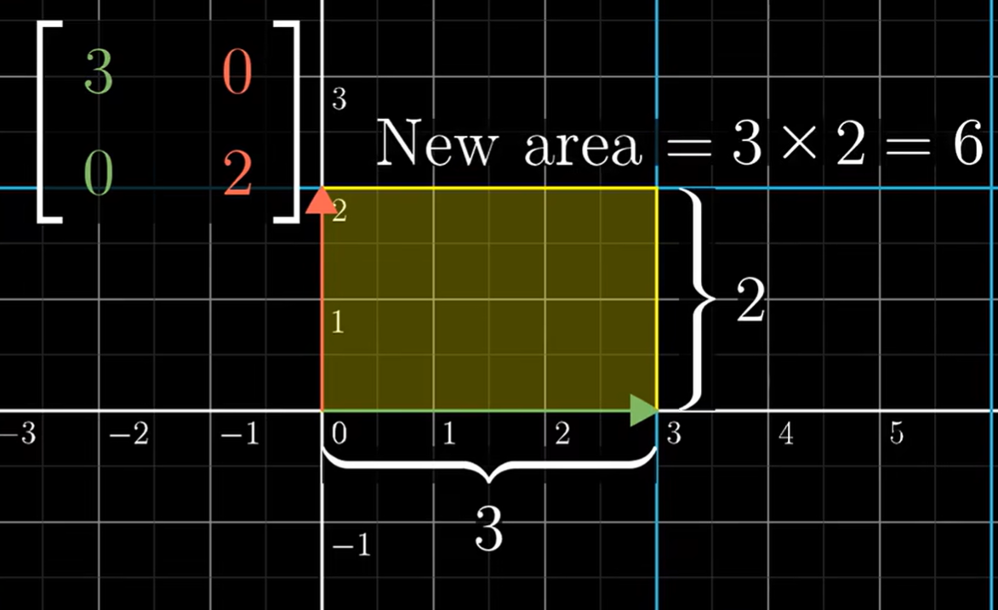
 | 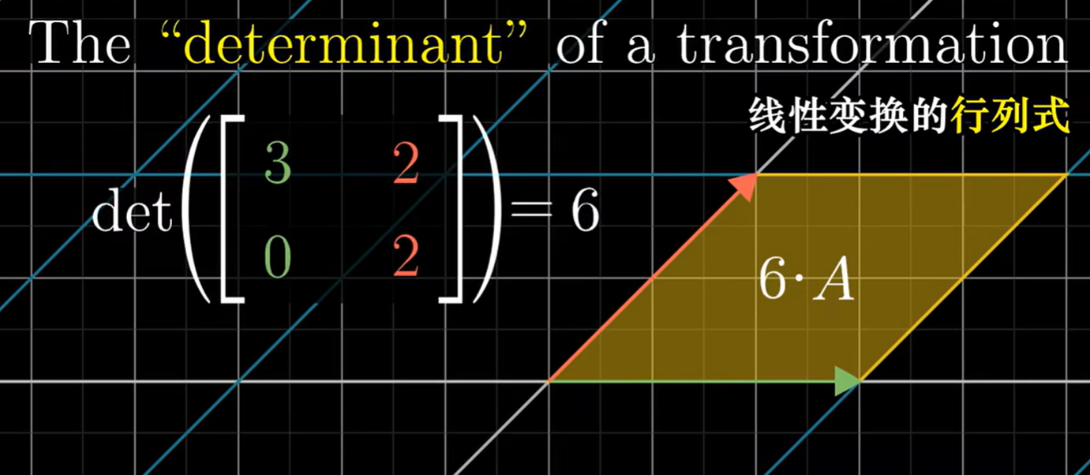
行列式的计算方式： 假设i-hat 只往右发生改变。 J-hat 只往左发生改变。那么改变的面积就是行列式的结果 | 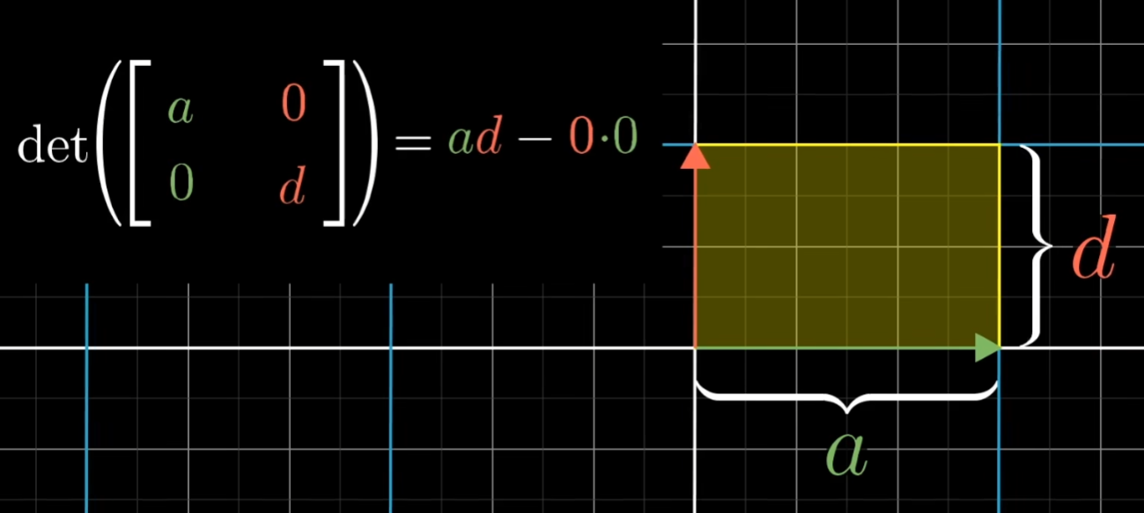 | 